Трикотаж
 |  |  |  | info@likadress.ru | К оплате: | 0.00 руб
 |  | Прайс-каталог | 8-800-250-95-37

 |  | производителя трикотажа LikaDress.ru |  | ул. Наговицыной-Икрянистовой, д. 6
 |  | 28.10.2019 3:02 |  | г. Иваново, Россия, 153002
Фотография | Артикул | Название | Ссылка на сайт | Размер | Цена | Заказ, шт | Сумма
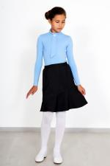 | 3855 | Юбка Переменка Арт. 3855 | https://likadress.ru/catalog/~yubka_peremenka_3855 | 5-6 лет | 450.00 руб | 0 | 0.00 руб
 |  |  |  | 7-8 лет | 450.00 руб | 0 | 0.00 руб
 |  |  |  | 9-10 лет | 450.00 руб | 0 | 0.00 руб
 |  |  |  | 11-12 лет | 450.00 руб | 0 | 0.00 руб

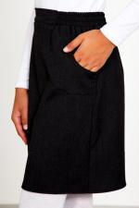 | 3853 | Юбка Школьница Арт. 3853 | https://likadress.ru/catalog/~yubka_shkolnica_3853 | 5-6 лет | 520.00 руб | 0 | 0.00 руб
 |  |  |  | 7-8 лет | 520.00 руб | 0 | 0.00 руб
 |  |  |  | 9-10 лет | 520.00 руб | 0 | 0.00 руб
 |  |  |  | 11-12 лет | 520.00 руб | 0 | 0.00 руб

